Tabelle3
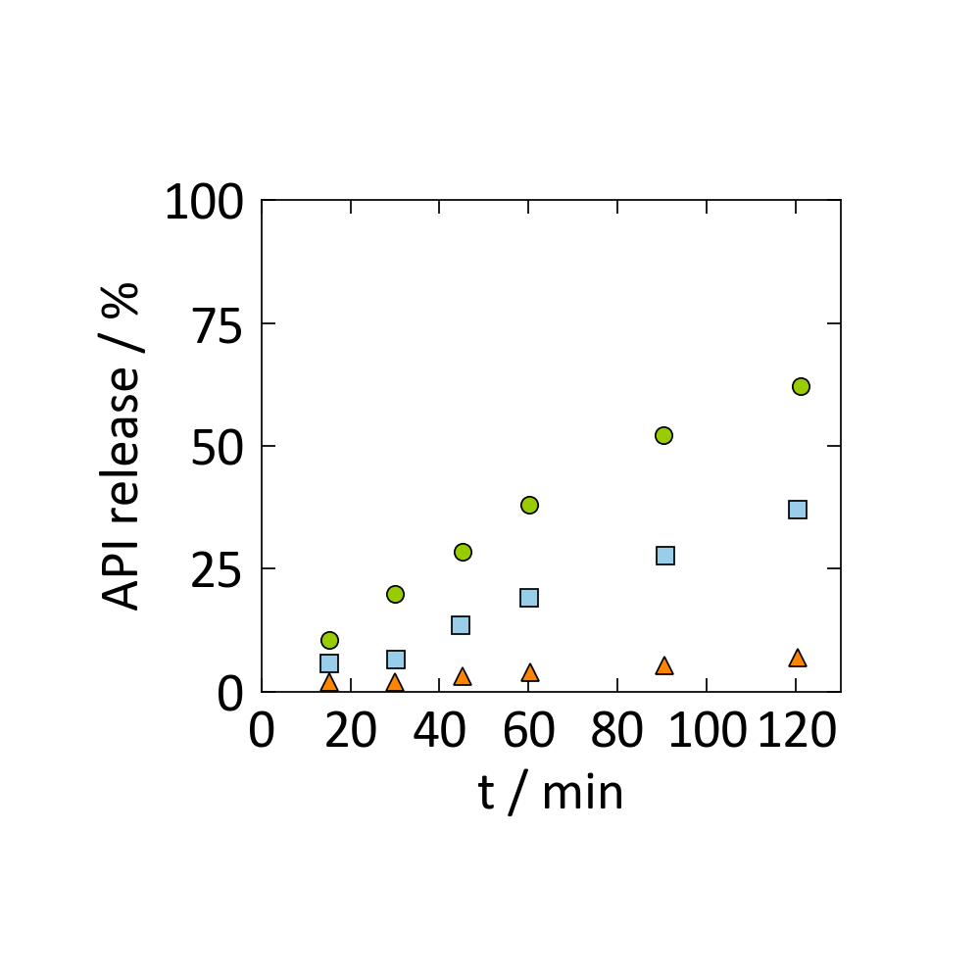
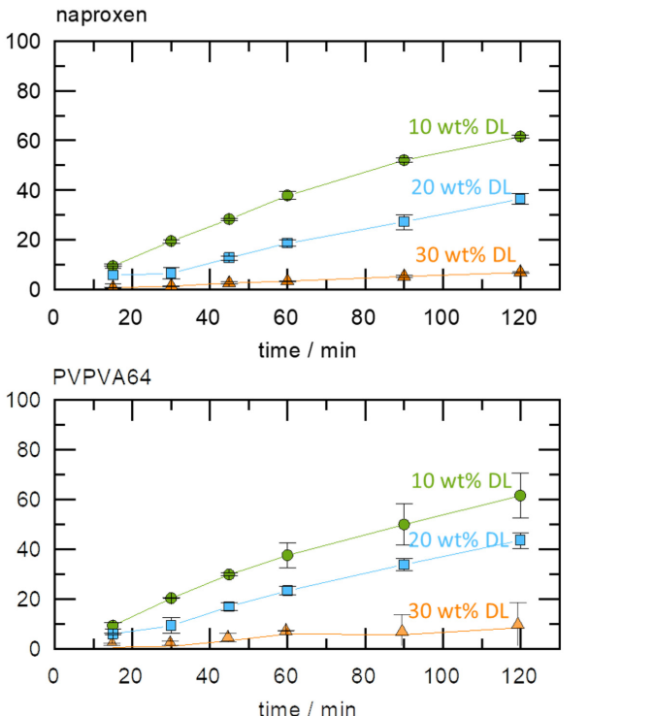

x1 | y1 | x2 | y2 | x3 | y3
15.281837161 | 10.505836576 | 15.281837161 | 5.8365758755 | 15.281837161 | 1.9455252918
30.06263048 | 19.844357977 | 30.313152401 | 6.6147859922 | 30.06263048 | 1.9455252918
45.09394572 | 28.404669261 | 44.8434238 | 13.618677043 | 45.09394572 | 3.1128404669
60.12526096 | 38.13229572 | 60.12526096 | 19.06614786 | 60.375782881 | 3.8910505837
90.187891441 | 52.140077821 | 90.688935282 | 27.626459144 | 90.438413361 | 5.4474708171
121.00208768 | 62.256809339 | 120.50104384 | 36.964980545 | 120.50104384 | 7.0038910506

x1 | y1 | x2 | y2 | x3 | y3
15.03131524 | 8.6274509804 | 14.780793319 | 5.0980392157 | 14.780793319 | 1.1764705882
30.313152401 | 19.215686275 | 29.812108559 | 8.2352941176 | 29.812108559 | 1.568627451
45.09394572 | 28.62745098 | 45.09394572 | 16.078431373 | 44.8434238 | 3.5294117647
60.375782881 | 36.862745098 | 60.375782881 | 22.745098039 | 59.624217119 | 5.8823529412
90.688935282 | 49.019607843 | 90.688935282 | 32.941176471 | 89.686847599 | 6.2745098039
120 | 60.784313725 | 120.25052192 | 42.745098039 | 119.24843424 | 9.0196078431

